界面&功能
天赋系统 |  |  |  |  | 功能规则

 | 功能入口 |  |  |  |  | 天赋基本规则
 |  |  |  |  |  | 1.设计目的是什么
 | 1.技能入口子页签 |  |  |  |  | ▶ | 提供玩家培养的系统。
 |  |  |  |  |  | 2.解锁方式
 |  |  |  |  |  | ▶ | 根据玩家等级开放
 |  |  |  |  |  | 3.基本规则
 |  |  |  |  |  | ▶
 |  |  |  |  |  | ▶
 |  |  |  |  |  | ▶

 |  |  |  |  |  | 4.数值节奏
 |  |  |  |  |  | ▶
 |  |  |  |  |  | ▶

 | 天赋主界面【当前为示例】
9
4
1
2
3
8
 |  | 1.功能标题与功能说明 |  |  |  | 1.功能标题与功能说明
 |  | ▶ | 天赋标题 |  |  | ▶ | 天赋标题
 |  | 2.关闭按钮 |  |  |  | 2.关闭按钮
 |  | ▶ | 点击关闭界面 |  |  | ▶ | 点击关闭界面
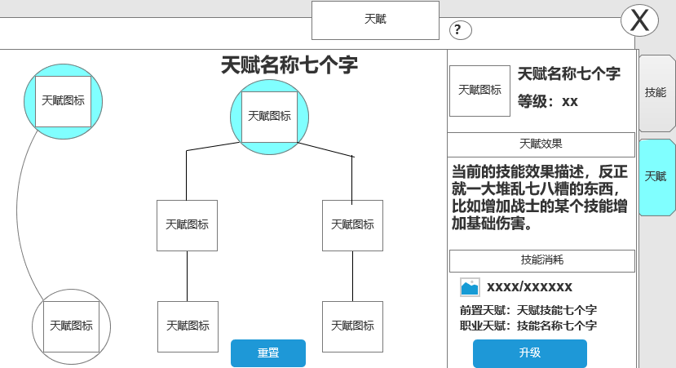
 |  | 3.背景底图 |  |  |  | 3.背景底图
 |  | ▶ | 需要有一个合适的底图。 |  |  | ▶ | 需要有一个合适的底图。
 |  | 4.天赋标题 |  |  |  | 4.天赋标题
 |  | ▶ | 天赋标题文字 |  |  | ▶ | 天赋标题文字
 |  | ▶ | 天赋简要说明文字显示在标题下方 |  |  | ▶ | 天赋简要说明文字显示在标题下方
 |  | 5.天赋 |  |  |  | 5.天赋结构图
 |  | ▶ | 天赋技能 |  |  | ▶ | 天赋技能
5
 |  |  | 需区分职业，每个职业有2个天赋大类型 |  |  |  | 显示天赋技能图标，点击弹出天赋技能tips（在文档下方有单独说明）
 |  |  | 显示天赋技能图标，右侧的天赋树和天赋介绍归属变化 |  |  |  | 技能图标每个天赋6个图标，需要12个图标
 |  |  | 每个职业有2个大天赋，每个大天赋有5个天赋技能 |  |  |  | 天赋技能有学习和未学习2种状态，需要有区分
 |  |  | 共需30个技能图标 |  |  | ▶ | 天赋连接线
 |  |  | 天赋技能有学习和未学习2种状态，需要有区分 |  |  |  | 连接线表现天赋技能的前后置效果
 |  | ▶ | 显示最终的天赋图标 |  |  |  | 连接线有2种状态：前置技能学习后，连接线显示激活的亮色，未学习时显示灰色
 |  |  | 激活天赋图标后可获得一个新的技能 |  |  | ▶ | 激活最终天赋后可获得一个新的技能
 |  |  | 激活新的技能后，技能图标放在主界面，可手动释放 |  |  |  | 激活新的技能后，技能图标放在主界面，可手动释放
 |  | ▶ | 需要一个天赋道具框 |  |  | 6.天赋结构图
 |  |  |  |  |  | ▶ | 天赋连接线
 |  | 6.天赋结构图 |  |  |  |  | 连接线表现天赋技能的前后置效果
 |  | ▶ | 天赋连接线 |  |  |  | 连接线有2种状态：前置技能学习后，连接线显示激活的亮色，未学习时显示灰色
 |  |  | 连接线表现天赋技能的前后置效果 |  |  | ▶ | 显示天赋技能图标
6
 |  |  | 连接线有2种状态：前置技能学习后，连接线显示激活的亮色，未学习时显示灰色 |  |  |  | 具有选中效果
 |  | ▶ | 显示天赋技能图标 |  |  |  | 选中后，右侧的天赋信息跟随变化
7
 |  |  | 具有选中效果 |  |  | 7.重置按钮
 |  |  | 选中后，右侧的天赋信息跟随变化 |  |  | ▶ | 重置天赋按钮，点击重置天赋技能
 |  |  |  |  |  | ▶ | 重置天赋需要消耗道具。
 |  | 7.重置按钮 |  |  |  | ▶ | 重置天赋按钮点击后需要弹出二次确认框提示，如果道具不足，提示“XX不足，不能重置！”
 | 无标注版 | ▶ | 重置天赋按钮，点击重置天赋技能 |  |  | ▶ | 重置天赋成功后，返还玩家消耗的所有学习道具。
 |  | 8.天赋详细信息 |  |  |  | 8.天赋详细信息
 |  | ▶ | 跟随选中的天赋技能变化 |  |  | ▶ | 跟随选中的天赋技能变化
 |  | ▶ | 显示天赋技能图标、天赋名称，等级 |  |  | ▶ | 显示天赋技能图标、天赋名称，等级
 |  | ▶ | 显示当前技能效果 |  |  | ▶ | 显示当前技能效果
 |  | ▶ | 显示学习需要的消耗道具和数量，点击道具图标会弹出道具tips界面。 |  |  | ▶ | 显示学习需要的消耗道具和数量，点击道具图标会弹出道具tips界面。
 |  | ▶ | 显示学习按钮 |  |  | ▶ | 显示学习按钮
 |  | ▶ | 如果前置技能不满足按钮显示灰色 |  |  | ▶ | 如果前置技能不满足按钮显示灰色
 |  |  | 前置条件满足显示绿色 |  |  |  | 前置条件满足显示绿色
 |  |  | 前置条件不满足显示另外的颜色 |  |  |  | 前置条件不满足显示另外的颜色

 |  | 9.小提示 |  |  |  | 9.小提示
 |  | ▶ | 小提示文本 |  |  | ▶ | 小提示文本

 |  |  |  |  |  | 天赋技能具体效果： | 按照左1，右2，左3，右4，终5
 |  |  |  |  | 战士 | 天赋技能1具体效果
 |  |  |  |  |  | 天神庇护：防御增加5% |  |  | 生命之源：生命值提升5%
 |  |  |  |  |  | 全副武装：战士1技能增加基础伤害10% |  |  | 刺耳怒吼：战士的3技能增加基础伤害10%
 |  |  |  |  |  |  | 终技：龙影剑法
 |  |  |  |  |  |  | 释放这种幻化无数幻影的，对前方敌人造成伤害 |  |  |  | 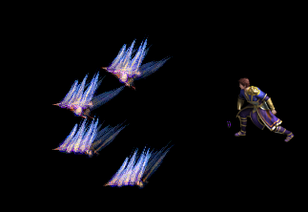
 |  |  |  |  |  | 天赋技能2具体效果
 |  |  |  |  |  | 热血狂暴:增加暴击率10% |  |  | 快速打击：增加攻击力10%
 |  |  |  |  |  | 心灵之怒：战士2技能增加基础伤害10% |  |  | 铁石心胸：战士4技能增加基础伤害10%
 |  |  |  |  |  |  | 终技：开天斩
 |  |  |  |  |  |  | 凝聚力量的顶点，幻化出一柄巨剑!对前方直线的敌人造成伤害 |  |  |  |  |  | 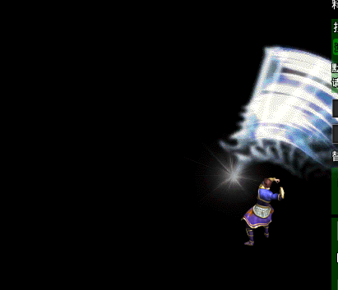 | 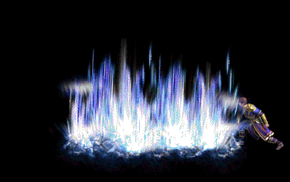

 |  |  |  |  | 法师 | 天赋技能1具体效果
 |  |  |  |  |  | 气定神闲：生命值提高5% |  |  | 奥术集中： | 命中提升10%。
 |  |  |  |  |  | 奥术爆裂：法师1技能增加基础伤害10% |  |  | 炽燃强化：战士的3技能增加基础伤害10%
 |  |  |  |  |  |  | 终技：冰霜群雨
 |  |  |  |  |  |  | 超大范围杀伤力，对目标范围内的敌人造成大量伤害 |  |  |  |  | 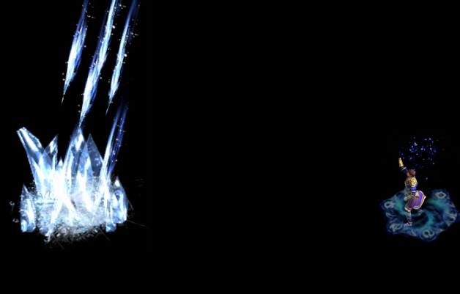

 |  |  |  |  |  | 天赋技能2具体效果
 |  |  |  |  |  | 魔法吸收：防御值增加5% |  | 奥术精妙：闪避提升10%。
 |  |  |  |  |  | 刺骨寒冰：法师2技能冷却时间减少2s |  | 寒冰碎片：法师4技能冷却时间减少2s
 |  |  |  |  |  |  | 终技：火龙烈焰 |  |  |  |  | 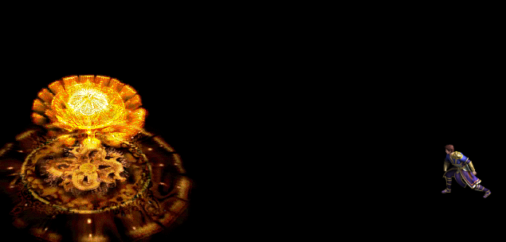
 |  |  |  |  |  |  | 召唤出可以熔化天日的火龙气焰，对范围内的敌人造成大量伤害

 |  |  |  |  | 道士 | 天赋技能1具体效果
 |  |  |  |  |  | 龙之护鳞：伤害减免提升5%。 |  | 英灵守护：防御提升5%。
 |  |  |  |  |  | 近战反弹：道士1技能基础伤害提升10% |  | 矢志破敌：道士3技能基础伤害提升10%
 | 重修二次确认框
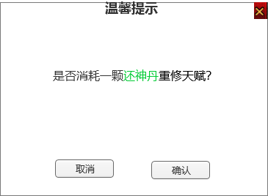
 |  |  |  |  |  |  | 终技：飓风破
 |  |  |  |  |  |  | 飓风从低地盘旋升起，强大的气旋一下子就释放出巨大的能量,能造成范围内的所有敌人受到致命的伤害 |  |  |  |  |  |  |  |  | 
 |  |  |  |  |  | 天赋技能2具体效果
 |  |  |  |  |  | 暴击穿透：增加暴击伤害10% |  | 秘传奥义：增加攻击10%
 |  |  |  |  |  | 流逝：道士3技能冷却时间缩短2s |  | 天神巨力：道士4技能冷却时间缩短2s

 |  |  |  |  |  |  | 终技：毁灭之眼
 |  |  |  |  |  |  | 释放出悬浮在半空的魔眼。魔眼扫荡之下，将剧烈的灼烧地面形成一片持续的火圈。停留在此区域内的所有敌人，将受到一次群体“紫毒”和伤害的效果。

 |  |  |  |  |  |  |  |  |  |  |  |  |  |  |  | 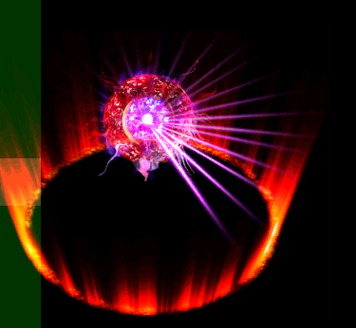

参考界面
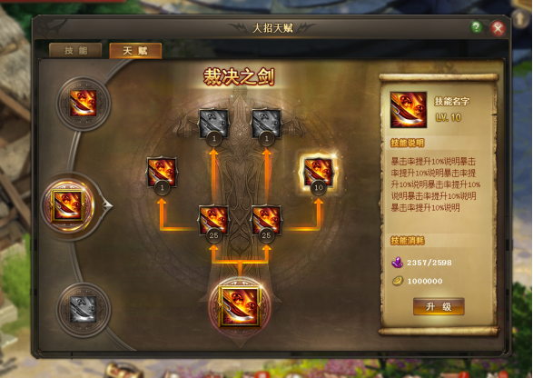
参考图

 | 参考游戏—

美术需求
美术需求

 | UI需求
 | 序号 | 类型 | 对应界面 | 内容描述 | 功能需求 | 备注 | 参考图
 | 1 | UI | 天赋界面 | 天赋界面相关内容 | 详见界面设计
 | 2 | UI | 天赋-技能tips界面 | 技能tips界面相关内容 | 详见界面设计

 | 原画需求
 | 序号 | 类型 | 对应界面 | 内容描述 | 功能需求 | 备注 | 参考图
 | 无

 | ICON需求
 | 序号 | 类型 | 图标需求 | 内容描述 | 功能需求 | 尺寸需求 | 参考图
 | 1 | ICON | 道具图标 | 天赋残页 | 功能对应培养材料道具
 | 2 | ICON | 道具图标 | 还神丹 | 功能对应培养材料道具
 | 3 | ICON | 技能图标 | 战士：天神庇护 | 战士系列的图标用黄色色调为主
 | 4 | ICON | 技能图标 | 战士：生命之源
 | 5 | ICON | 技能图标 | 战士：全副武装
 | 6 | ICON | 技能图标 | 战士：刺耳怒吼
 | 7 | ICON | 技能图标 | 战士：龙影剑法
 | 8 | ICON | 技能图标 | 战士：热血狂暴
 | 9 | ICON | 技能图标 | 战士：快速打击
 | 10 | ICON | 技能图标 | 战士：心灵之怒
 | 11 | ICON | 技能图标 | 战士：铁石心胸
 | 12 | ICON | 技能图标 | 法师：气定神闲 | 法师系列的图标用蓝色色调为主
 | 13 | ICON | 技能图标 | 法师：奥术集中
 | 14 | ICON | 技能图标 | 法师：奥术爆裂
 | 15 | ICON | 技能图标 | 法师：炽燃强化
 | 16 | ICON | 技能图标 | 法师：冰霜群雨
 | 17 | ICON | 技能图标 | 法师：魔法吸收
 | 18 | ICON | 技能图标 | 法师：奥术精妙
 | 19 | ICON | 技能图标 | 法师：刺骨寒冰
 | 20 | ICON | 技能图标 | 法师：寒冰碎片
 | 21 | ICON | 技能图标 | 法师：火龙烈焰
 | 22 | ICON | 技能图标 | 道士：龙之护鳞
 | 23 | ICON | 技能图标 | 道士：龙之护鳞 | 道士系列的图标用蓝色色调为主 |  | 
 | 24 | ICON | 技能图标 | 道士：英灵守护
 | 25 | ICON | 技能图标 | 道士：近战反弹
 | 26 | ICON | 技能图标 | 道士：矢志破敌
 | 27 | ICON | 技能图标 | 道士：飓风破
 | 28 | ICON | 技能图标 | 道士：暴击穿透
 | 29 | ICON | 技能图标 | 道士：秘传奥义
 | 30 | ICON | 技能图标 | 道士：流逝
 | 31 | ICON | 技能图标 | 道士：天神巨力
 | 32 | ICON | 技能图标 | 道士：毁灭之眼
 | 33 | ICON | 道具框 | 角色界面未激活天赋显示

 | 动效需求
 | 序号 | 类型 | 描述 | 内容描述 | 功能需求 | 备注 | 参考图
 | 1

 | 其他
 | 序号 | 类型 | 对应界面 | 内容描述 | 功能需求 | 备注 | 参考图
 | 1

